Blätt3
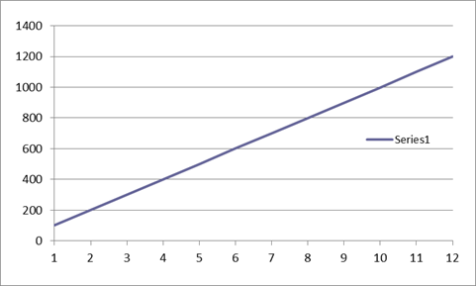
100
200
300
400
500
600
700
800
900
1000
1100
1200

